レイアウト
画面仕様 |  | システム名 | ユースケースグループ |  | ユースケース | 作成者 | 作成日 | 更新者 | 更新日
 |  | 航空チケット予約システム | チケット予約サービス |  | チケットを予約する | 電電 三郎 | 2014-01-01

画面名 | 申し込み内容確認画面 |  | 画面ID | B203

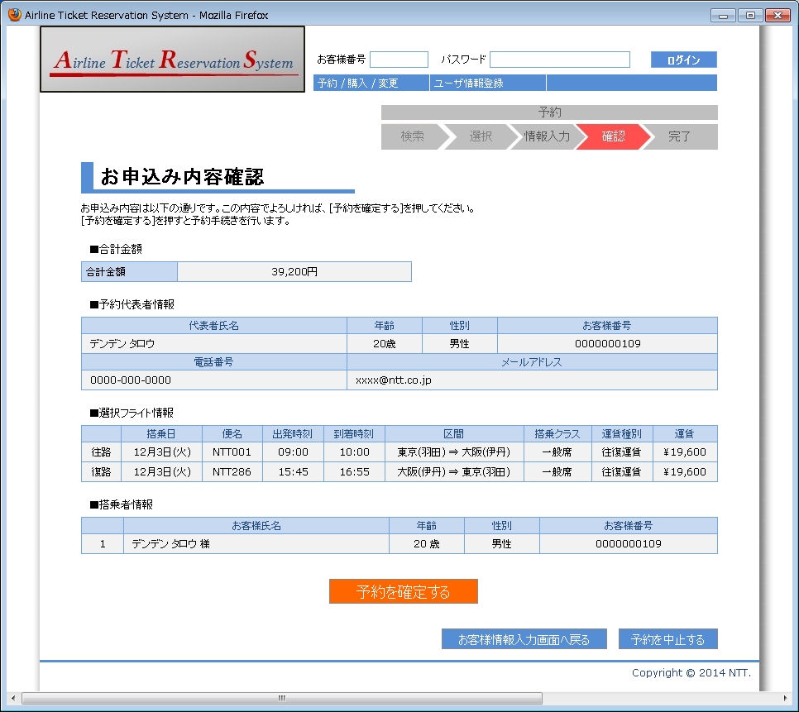

1

2
3
4
5
6
7

8
9
10
11

12
13
14
15
16
17
18
19
20
21
22

23
24
25
26
27
28
29

30

32
31

